仕様書
１）添付の対象製品リストから組み合わせる製品を選定してください
SMC株式会社 |  | F.R.L. エアコンビネーション 組合せ簡易特注品仕様書
お客様ご記入欄 |  |  |  |  |  |  |  |  |  |  |  |  |  | 記入例
 |  |  |  |  |  |  |  | 作成日 |  |  | 年 | 月 | 日
貴社名 |  |  |  | 貴部署名 |  |  |  |  | ご担当者名
機器選定順（エアの流れ） 注.－Rの場合は、右から左へ①②③・・となります。
ＴＥＬ |  |  |  | ＦＡＸ |  |  |  |  | リピート
装置名(NO.) |  |  |  | 図 番 |  |  |  |  | 工番・作番

機器選定順（エアの流れ） 注.－Rの場合は、右から左へ①②③・・となります。
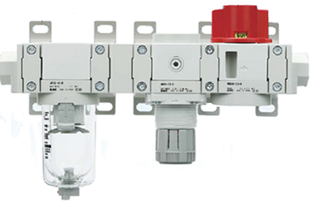

2）左側から順に
構成機器の品番を
記載してください

3）ポートの取出し向きが下向きの場合は、
向き指定欄に「B」を記入してください。
ご指定がない場合（空欄）は、
ポートの取出し向きが上向きとなります。
対象製品：T形スペーサ、L形配管アダプタ
組合せ表 |  |  |  |  |  |  |  |  |  |  |  |  |  |  |  | 組合せ表
組付 位置 | 品番記載欄 |  |  |  | 向き 指定 |  | 組付 位置 | 品番記載欄 |  |  |  |  | 向き 指定 |  |  | 組付 位置 | 品番記載欄 |  |  |  | 向き 指定
 |  |  |  |  |  |  |  |  |  |  |  |  |  |  |  | 1 | E300-04-D
 |  |  |  |  |  |  |  |  |  |  |  |  |  |  |  | 2 | 25A-Y300T-D
 |  |  |  |  |  |  |  |  |  |  |  |  |  |  |  | 3 | 25A-AF30-03-D
 |  |  |  |  |  |  |  |  |  |  |  |  |  |  |  | 4 | 25A-Y300T-D
 |  |  |  |  |  |  |  |  |  |  |  |  |  |  |  | 5 | Y310-02-D |  |  |  | B
4）同梱製品を対象製品リストから選定して
品番と数量を記載してください
 |  |  |  |  |  |  |  |  |  |  |  |  |  |  |  | 6 | 25A-Y300T-D
 |  |  |  |  |  |  |  |  |  |  |  |  |  |  |  | 7 | 25A-AR30-03-D
 |  |  |  |  |  |  |  |  |  |  |  |  |  |  |  | 8 | 25A-Y300T-D
 |  |  |  |  |  |  |  |  |  |  |  |  |  |  |  | 9 | 25A-VHS-03-D
 |  |  |  |  |  |  |  |  |  |  |  |  |  |  |  | 10 | 25A-Y300T-D
 |  |  |  |  |  |  | 同梱製品 |  |  |  |  |  |  |  |  | 11 | E300-04-D |  |  |  |  |  | 同梱製品
 |  |  |  |  |  |  | 品番記載欄 |  |  |  |  |  | 数量 |  |  |  |  |  |  |  |  |  | 品番記載欄 |  | 数量
 |  |  |  |  |  |  |  |  |  |  |  |  |  |  |  |  |  |  |  |  |  |  | AN30-02 |  | 2

5）SMCから簡易特注品番が提示されます。
本品番で、繰り返し同じ組合せの製品
を手配することができます。

 |  |  |  | 以下SMC担当記入欄 |  |  |  |  |  |  |  |  |  |  |  |  |  |  | 以下SMC担当記入欄

ご発注品番 (この品番で手配下さるよう、お願い申し上げます。) |  |  |  |  |  |  |  |  |  |  |  |  |  |  | ご発注品番 (この品番で手配下さるよう、お願い申し上げます。)
簡易特注品番 |  |  |  |  |  |  |  |  |  |  |  |  |  |  | 簡易特注品番 |  |  | AC＊＊X-＊＊＊＊＊-D

客先コード |  |  | U/C | 部署ｺｰﾄﾞ |  |  | 担当ｺｰﾄﾞ |  |  | イメージ登録No. |  |  |  |  | 客先コード |  |  | U/C | 部署ｺｰﾄﾞ |  |  | 担当ｺｰﾄﾞ |  | イメージ登録No.
ＦＡＸ手配時記入欄 |  |  | 客先注番 |  |  | 客先納期 |  |  |  | ＳＭＣ手配Ｎｏ |  |  |  |  | ＦＡＸ手配時記入欄 |  |  | 客先注番 |  | 客先納期 |  |  |  | ＳＭＣ手配Ｎｏ
 |  |  |  |  |  |  |  |  |  |  |  |  | シリアルNo.25A-AC※※X-D_5 |  |  |  |  |  |  |  |  |  |  |  |  | シリアルNo.25A-AC※※X-D_5

Y□(T)
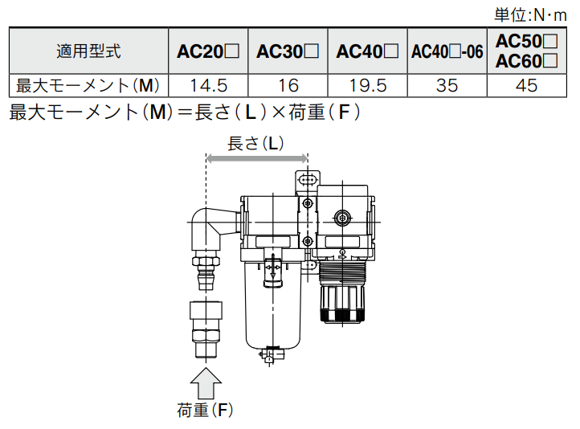
製品対象リストへ戻る
スペーサ・ブラケット付スペーサ
スペーサ
（25A-Y□-D）
ブラケット付スペーサ
（25A-Y□T-D）

OUT
IN
OUT
IN

 |  |  | 記号 | 内容 | ❶
 |  |  |  |  | ボディサイズ [適用ACサイズ]
 |  |  |  |  | 200 | 300 | 400 | 500 | 600
 |  |  |  |  | [AC20] | [AC30] | [AC40] | [AC40-06] | [AC50] [AC60]

 | ❷ | ブラケット | 無記号 | スペーサ | ● | ● | ● | ● | ●
 |  |  | T | ブラケット付スペーサ | ● | ● | ● | ● | ●

 | 組合せ注意事項
 | ブラケット付スペーサ・スペーサの配置について、以下の注意が必要です。

ブラケット付スペーサ（またはスペーサ）へのモーメント負荷について
製品の自重や配管時に加わる荷重によりブラケット付スペーサ（またはスペーサ）に
過大なモーメントが加わらないようブラケット付スペーサを配置してください。

機器の自重以外のねじりモーメント、曲げモーメントがかからないようにしてください。
破損の原因になりますので、外部配管類は別に支持してください。
使用上やむをえず機器にモーメントが発生する場合は、下記に示す最大モーメント以下と
してください。
また、鋼管配管などの柔軟性がない配管は、配管側からの過大なモーメント荷重や
振動の伝播を受け易いので、フレキシブルチューブなどを介在させて、
それらが作用しないようにしてください。

VHS
製品対象リストへ戻る
残圧抜き3ポート弁
-
-
-
-
D
VHS
30
F
03
❶
❸
❹
❺
❻
W
❷
25A-
IN
OUT
EXH

 | ・オプション・準標準は、a～e の各項目毎に１つずつ選択してください。
 | ・準標準記号は、数字、アルファベットの若い順に並べて表示します。

 |  |  |  |  | 記号 | 内容 | ❶
 |  |  |  |  |  |  | ボディサイズ [適用ACサイズ]
 |  |  |  |  |  |  | 20 | 30 | 40 | 40(-06) | 50
 |  |  |  |  |  |  | [AC20] | [AC30] | [AC40] | [AC40-06] | [AC50] [AC60]

 | ❷ | ハンドル操作 |  |  | 無記号 | シングルアクション | ● | ● | ● | ● | ●
 |  |  |  |  | W | ダブルアクション | ● | ● | ● | ● | ●

 | ❸ | ねじ種類 |  |  | 無記号 | Ｒc | ● | ● | ● | ● | ●
 |  |  |  |  | Ｎ | ＮＰＴ | ● | ● | ● | ● | ●
 |  |  |  |  | Ｆ | Ｇ | ● | ● | ● | ● | ●
 |  |  |  |  | ＋
 | ❹ | 管接続口径 |  |  | 01 | １／８ | ● | － | － | － | －
 |  |  |  |  | 02 | １／４ | ● | ● | ● | － | －
 |  |  |  |  | 03 | ３／８ | － | ● | ● | － | －
 |  |  |  |  | 04 | １／２ | － | － | ● | － | －
 |  |  |  |  | 06 | ３／４ | － | － | － | ● | ●
 |  |  |  |  | 10 | １ | － | － | － | － | ●
 |  |  |  |  | ＋
 | ❺ | オプション | a | サイレンサ | 無記号 | なし | ● | ● | ● | ● | ●
 |  |  |  |  | S | 内蔵式サイレンサ付（EXHポート用） | ● | ● | ● | ● | ●
 |  |  |  |  | ＋
 | ❻ | 準標準 | b | ハンドル色 | 無記号 | 赤 | ● | ● | ● | ● | ●
 |  |  |  |  | Ｋ | 黒 | ● | ● | ● | ● | ●
 |  |  |  |  | ＋
 |  |  | c | ハンドル材質 | 無記号 | 樹脂 | ● | ● | ● | ● | ●
 |  |  |  |  | Ｍ | 金属 | ● | ● | ● | ● | ●
 |  |  |  |  | ＋
 |  |  | d | 流れ方向 | 無記号 | 流れ方向：左→右 | ● | ● | ● | ● | ●
 |  |  |  |  | Ｒ | 流れ方向：右→左 | ● | ● | ● | ● | ●
 |  |  |  |  | ＋
 |  |  | e | 圧力単位 | 無記号 | 製品銘板の単位表記：ＭＰａ | ● | ● | ● | ● | ●
 |  |  |  |  | Ｚ 注1) | 製品銘板の単位表記：ｐｓｉ | ○ | ○ | ○ | ○ | ○
 |  |  | 注1) ネジ種類NPT、海外向けのみに適用 |  |  |  | ● 制約条件なし
 |  |  |  |  |  |  | ○ 制約条件あり：注1）参照

E□00
製品対象リストへ戻る
配管アダプタ
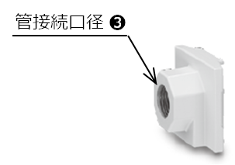

 |  |  | 記号 | 内容 | ❶
 |  |  |  |  | ボディサイズ [適用ACサイズ]
 |  |  |  |  | 200 | 300 | 400 | 500 | 600
 |  |  |  |  | [AC20] | [AC30] | [AC40] | [AC40-06] | [AC50] [AC60]

 | ❷ | ねじ種類 | 無記号 | Ｒc | ● | ● | ● | ● | ●
 |  |  | Ｎ | ＮＰＴ | ● | ● | ● | ● | ●
 |  |  | Ｆ | Ｇ | ● | ● | ● | ● | ●
 |  |  | ＋
 | ❸ | 管接続口径 | 01 | １／８ | ● | － | － | － | －
 |  |  | 02 | １／４ | ● | ● | ● | － | －
 |  |  | 03 | ３／８ | ● | ● | ● | － | －
 |  |  | 04 | １／２ | － | ● | ● | － | －
 |  |  | 06 | ３／４ | － | － | ● | ● | ●
 |  |  | 10 | １ | － | － | － | ● | ●

 |  |  |  |  |  |  |  |  |  | 営業企画室

E□00L
製品対象リストへ戻る
L形配管アダプタ

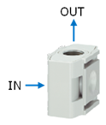

 |  |  | 記号 | 内容 | ❶
 |  |  |  |  | ボディサイズ [適用ACサイズ]
 |  |  |  |  | 200 | 300 | 400 | 500 | 600
 |  |  |  |  | [AC20] | [AC30] | [AC40] | [AC40-06] | [AC50] [AC60]

 | ❷ | ねじ種類 | 無記号 | Ｒc | ● | ● | ● | ● | ●
 |  |  | Ｎ | ＮＰＴ | ● | ● | ● | ● | ●
 |  |  | Ｆ | Ｇ | ● | ● | ● | ● | ●
 |  |  | ＋
 | ❸ | 管接続口径 | 01 | １／８ | ● | ● | － | － | －
 |  |  | 02 | １／４ | ● | ● | ● | － | －
 |  |  | 03 | ３／８ | － | ● | ● | － | －
 |  |  | 04 | １／２ | － | － | ● | ● | ●
 |  |  | 06 | ３／４ | － | － | － | ● | ●
 |  |  | 10 | １ | － | － | － | － | ●

Y□10
製品対象リストへ戻る
T形スペーサ
ボディタイプ：薄形
（Y□-□□-1-D）
ボディタイプ：標準
（Y□-□□-D）
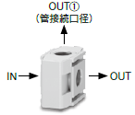
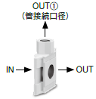

 |  |  |  | 記号 | 内容 | ❶
 |  |  |  |  |  | ボディサイズ [適用ACサイズ]
 |  |  |  |  |  | 210 | 310 | 410 | 510 | 610
 |  |  |  |  |  | [AC20] | [AC30] | [AC40] | [AC40-06] | [AC50] [AC60]

 | ❷ | ねじ種類 |  | 無記号 | Ｒc | ● | ● | ● | ● | ●
 |  |  |  | Ｎ | ＮＰＴ | ● | ● | ● | ● | ●
 |  |  |  | Ｆ | Ｇ | ● | ● | ● | ● | ●
 |  |  |  | ＋
 | ❸ | 管接続口径 |  | 01 | １／８ | ● | ● | － | － | －
 |  |  |  | 02 | １／４ | ● | ● | ● | ● | －
 |  |  |  | 03 | ３／８ | － | ○ | ● | ● | ●
 |  |  |  | 04 | １／２ | － | － | ○ | ○ | ●
 |  |  |  | 06 | ３／４ | － | － | － | ○ | ○
 |  |  |  | ＋
 | ❹ | 準標準 | ボディタイプ | 無記号 | 標準 | ● | ● | ● | ● | ●
 |  |  |  | 1 | 薄形 | ● | ● | ● | ● | ●
 |  |  |  |  |  | ● 制約条件なし
 |  |  |  |  |  | ○ 制約条件あり：❹ボディタイプ「標準」のみ

 | 組合せ注意事項
 | 上記品番体系で、準標準仕様「1」を選択すると、従来品と面間寸法に互換性のある製品となります。
 | その場合、以下の組合せに注意が必要です。

ブラケット付
スペーサ
T形スペーサ
Y□10-□□-1-D
ブラケット付
スペーサ
ブラケット付
スペーサ
T形スペーサ
Y□10-□□-1-D
スペーサ
T形スペーサの両サイドにブラケット付スペーサ
は取付けできません。

スペーサ
T形スペーサ
Y□10-□□-1-D
ブラケット付
スペーサ

スペーサ
T形スペーサ
Y□10-□□-1-D
スペーサ

Y□4
製品対象リストへ戻る
クロススペーサ
ボディタイプ：標準
（25A-Y□-□□-D）
ボディタイプ：前後ポート選択形
（25A-Y□-□□-1-D）
Y
-
-
-
D
❶
❷
❸
❹
34
03
25A-
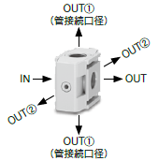
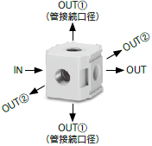

 |  |  |  | 記号 | 内容 | ❶
 |  |  |  |  |  | ボディサイズ [適用ACサイズ]
 |  |  |  |  |  | 24 | 34 | 44 | 54 | 64
 |  |  |  |  |  | [AC20] | [AC30] | [AC40] | [AC40-06] | [AC50] [AC60]

 | ❷ | ねじ種類 |  | 無記号 | Ｒc | ● | ● | ● | ● | ●
 |  |  |  | Ｎ | ＮＰＴ | ● | ● | ● | ● | ●
 |  |  |  | Ｆ | Ｇ | ● | ● | ● | ● | ●
 |  |  |  | ＋
 | ❸ | 管接続口径 |  | 01 | １／８ | ● | ● | － | － | －
 |  |  |  | 02 | １／４ | ● | ● | ● | ○ | －
 |  |  |  | 03 | ３／８ | － | ● | ● | ● | ●
 |  |  |  | 04 | １／２ | － | － | ● | ● | ●
 |  |  |  | 06 | ３／４ | － | － | － | ● | ●
 |  |  |  | ＋
 | ❹ | 準標準 | ボディタイプ | 無記号 | 標準 | ● | ● | ● | ● | ●
 |  |  |  | 1 | 前後ポート選択形 | ● | ● | ● | ● | －
 |  |  |  |  |  | ● 制約条件なし
 |  |  |  |  |  | ○ 制約条件あり：❹ボディタイプ「標準」のみ

